ศท.บ.1
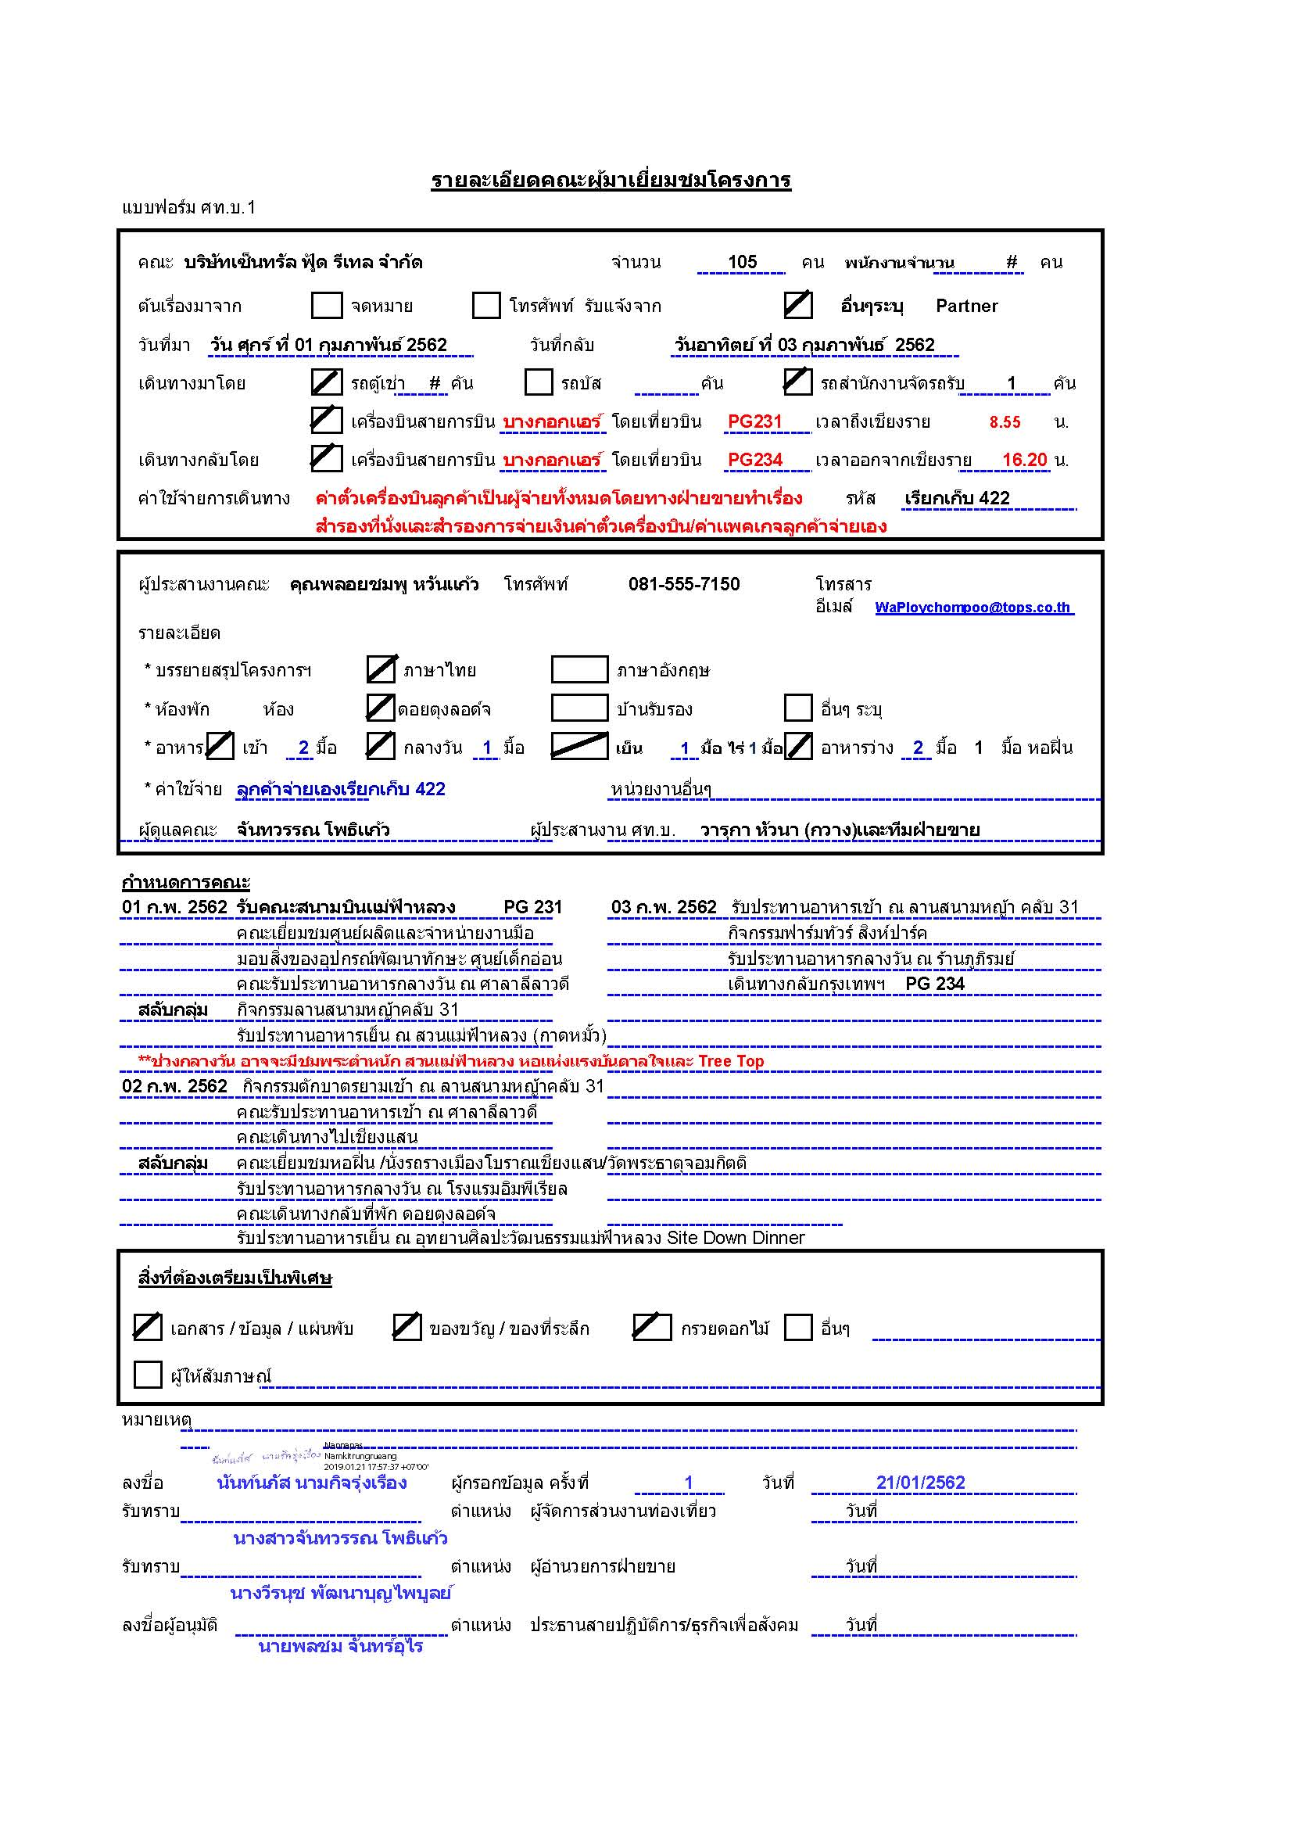

กำหนดการ
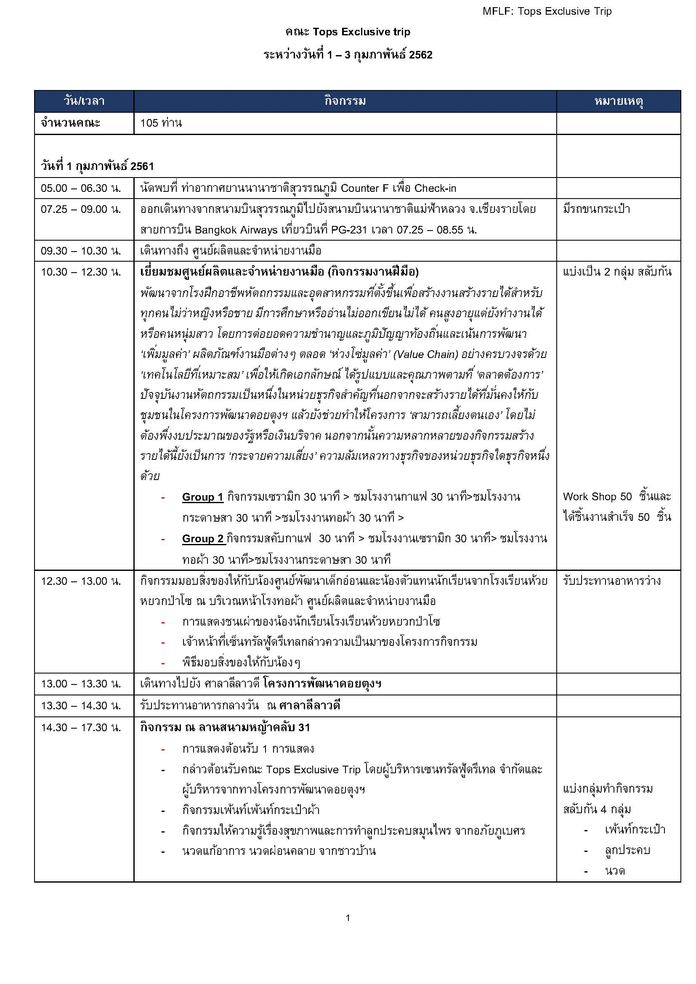
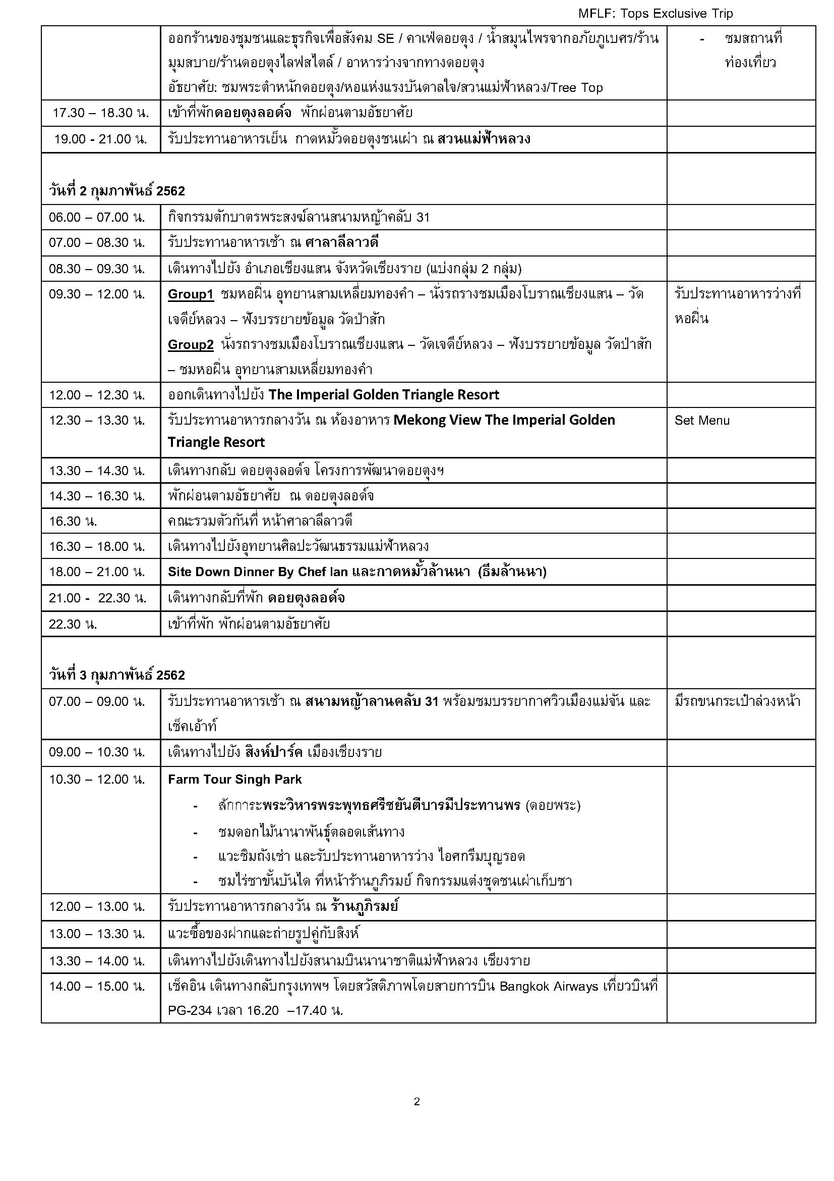

ผัง 52ไร่กิจกรรมworkshop
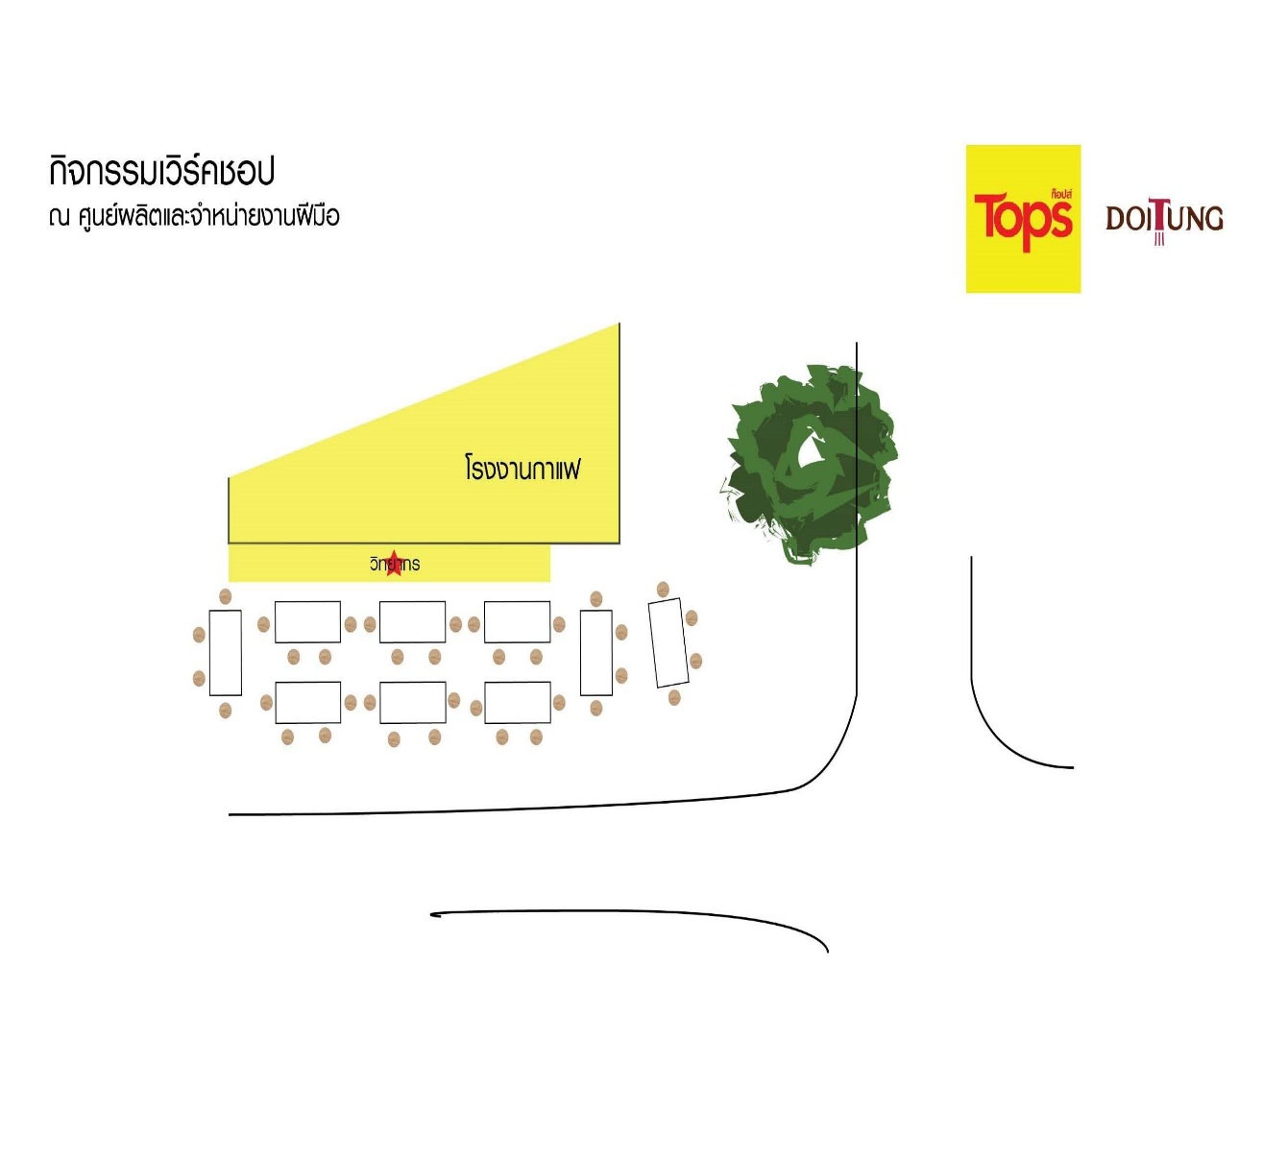
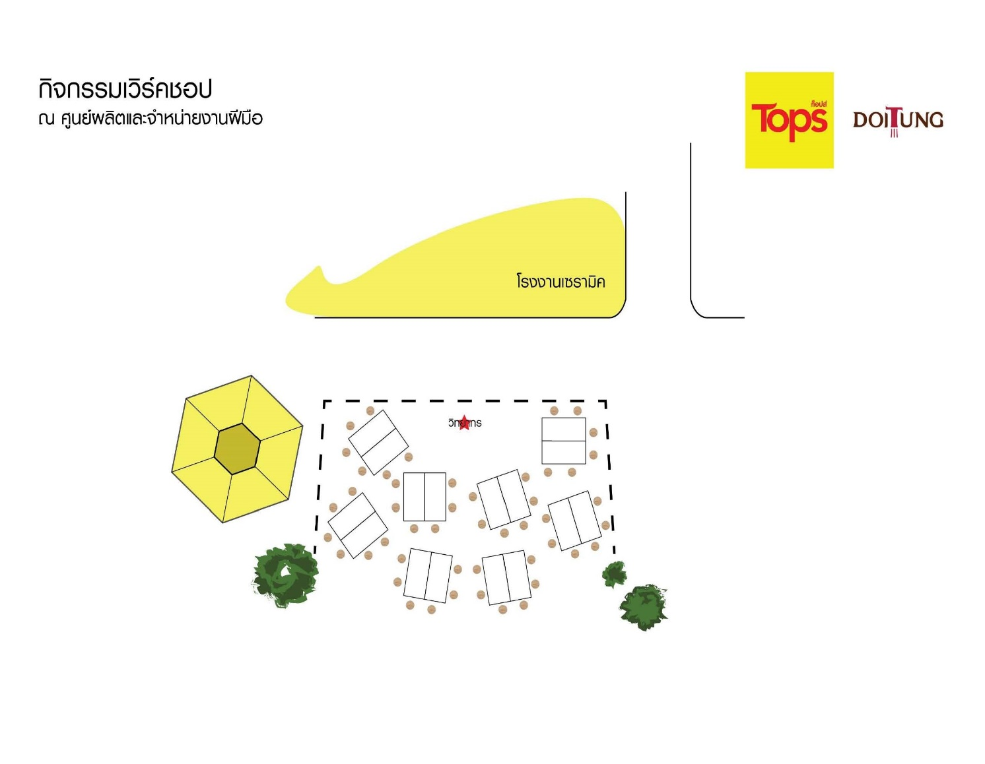

ผังกาดมั้วชนเผ่า
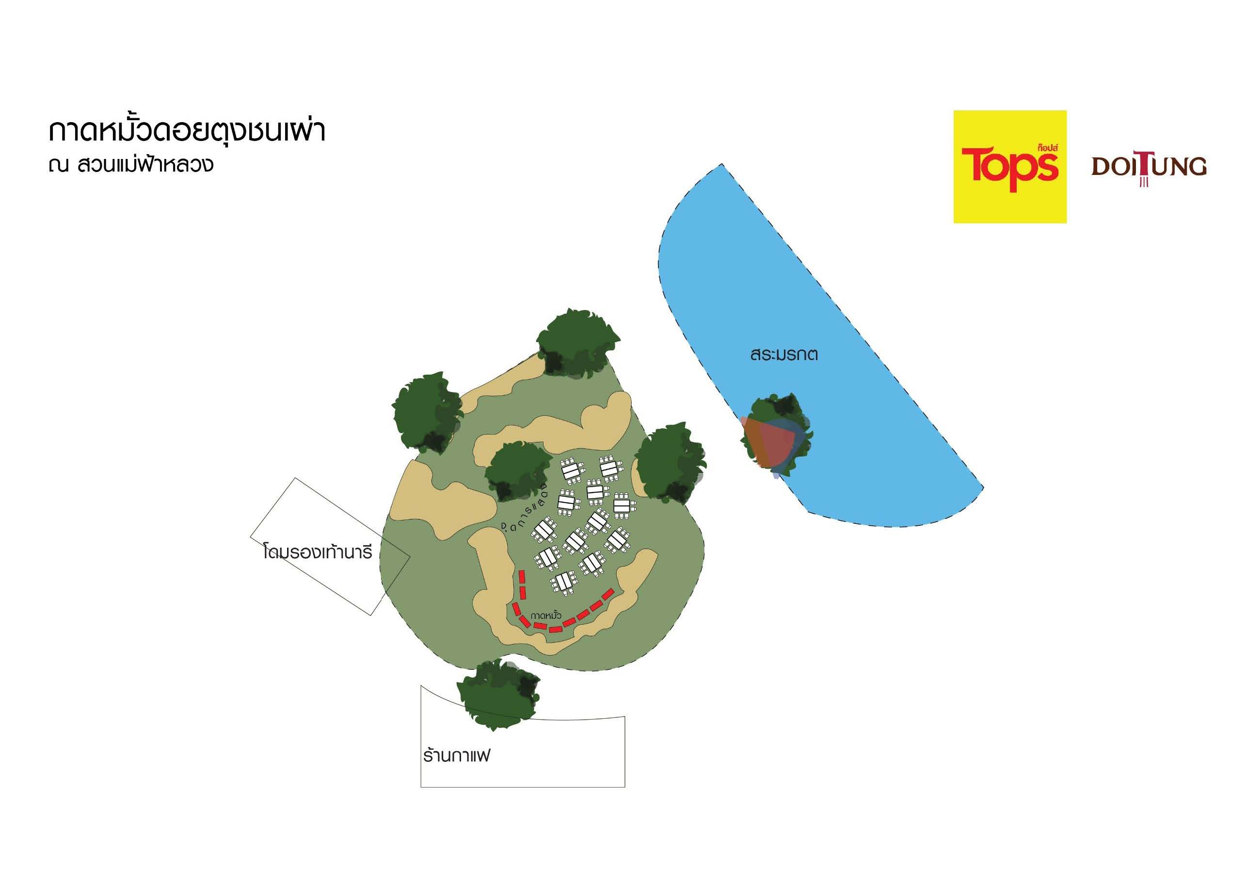

ผังมินิสีสัน,work shop
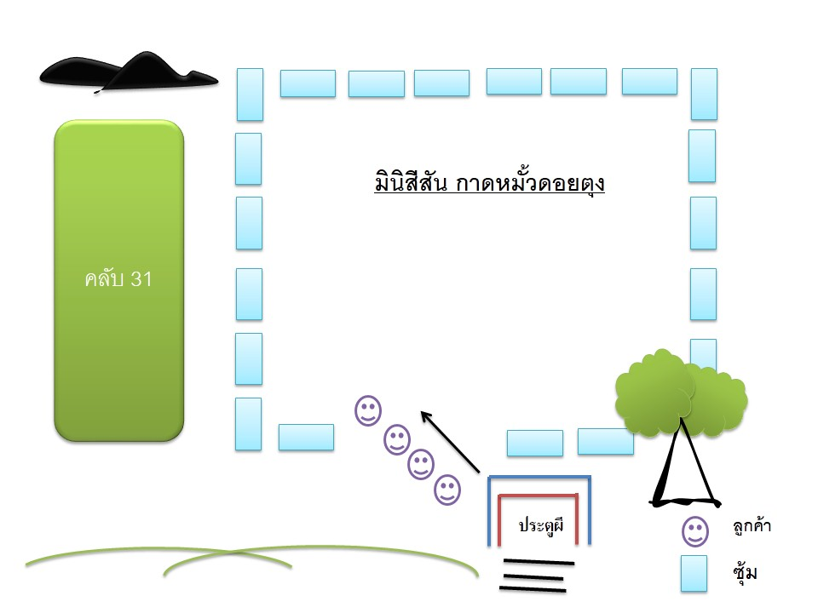
ผังมินิสีสัน กาดหมั้วดอยตุง

ผังรถและตักบาตร
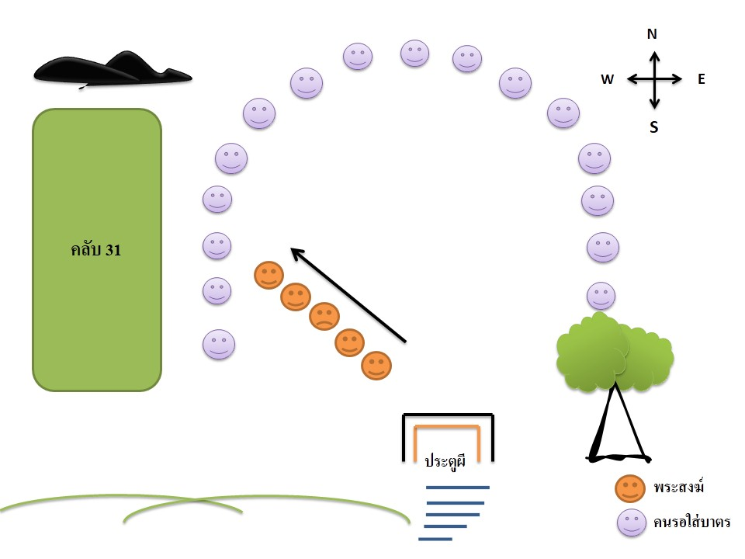
แผนผังการจอดรถตู้
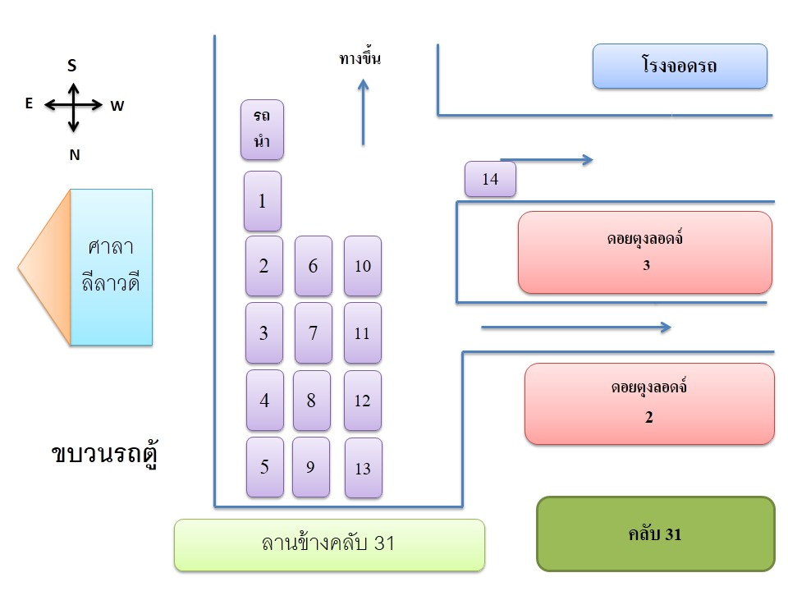

แผนผังการตักบาตร

ผังการจอดรถ 52 ไร่
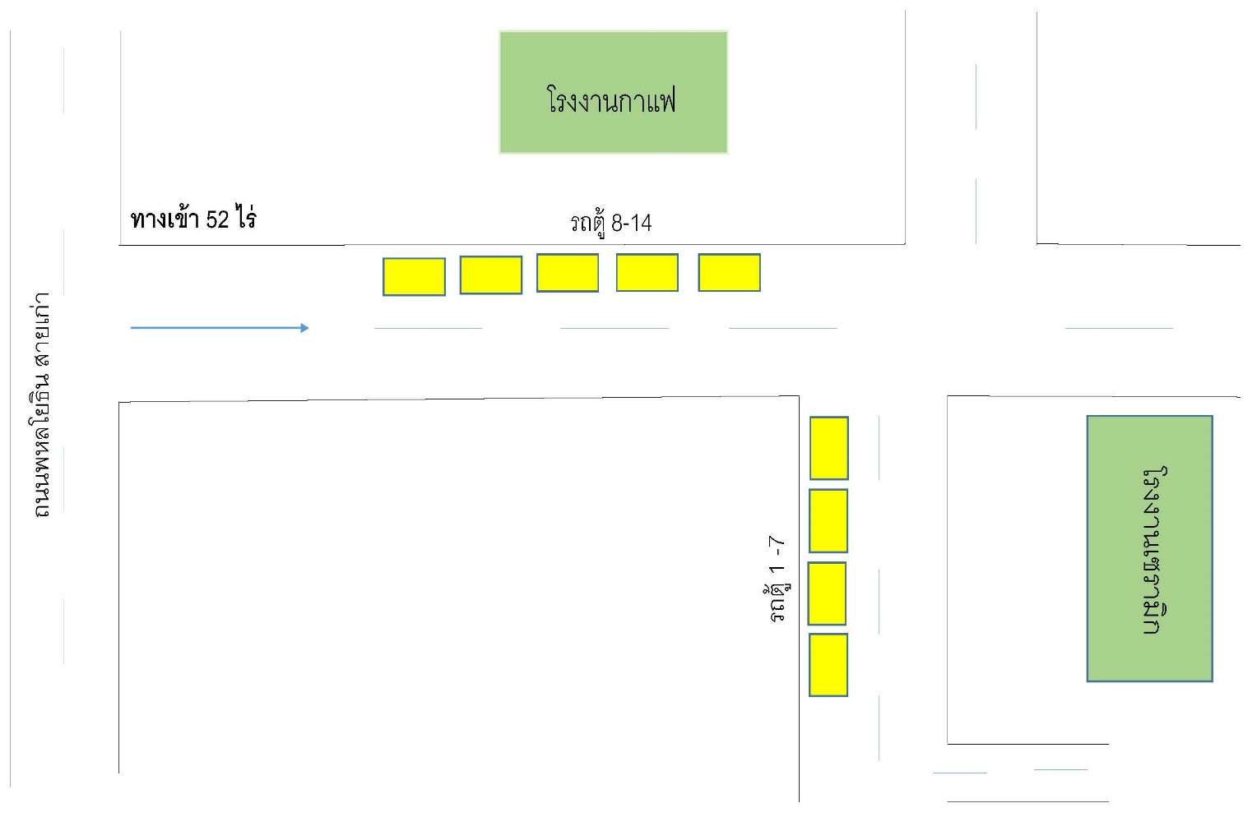
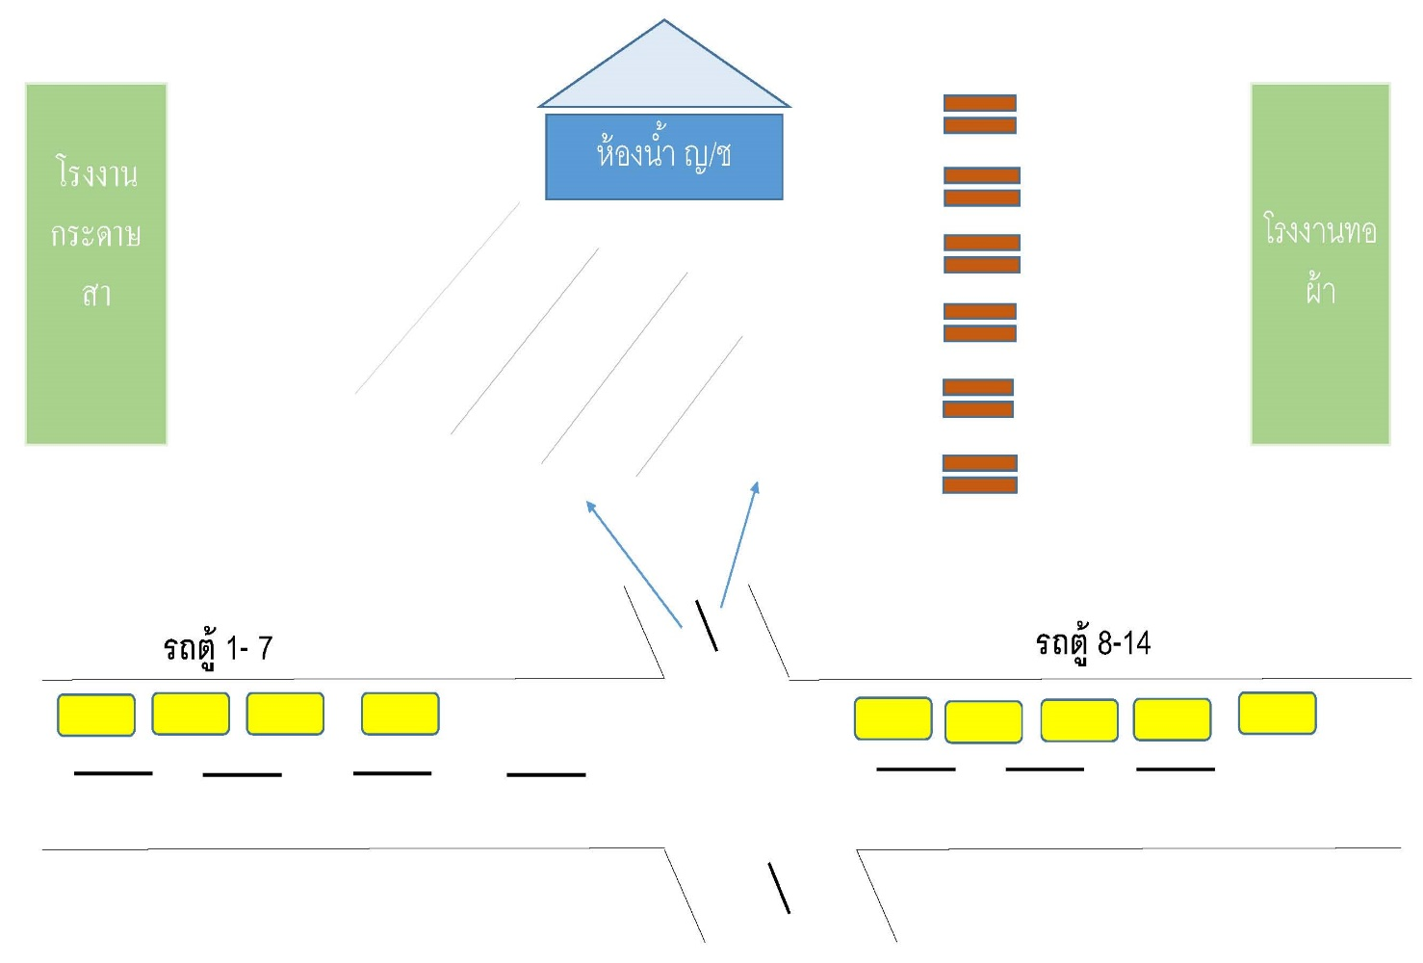
การจอดรถการทำกิจกรรม 52 ไร่

ผังไร่แม่ฟ้าหลวง
ร่าง-โปรแกรมคณะ Tops Exclusive Trip
มินิกาดหมั้ว อุทยานศิลปะวัฒนธรรมแม่ฟ้าหลวง
วันที่ 2 กุมภาพันธ์ 2562 จำนวน 105 ท่าน
วันและเวลา | กำหนดการ | หมายเหตุ
18.00 น. | คณะเดินทางมายังอุทยานศิลปะวัฒนธรรมแม่ฟ้าหลวง (ไร่แม่ฟ้าหลวง)
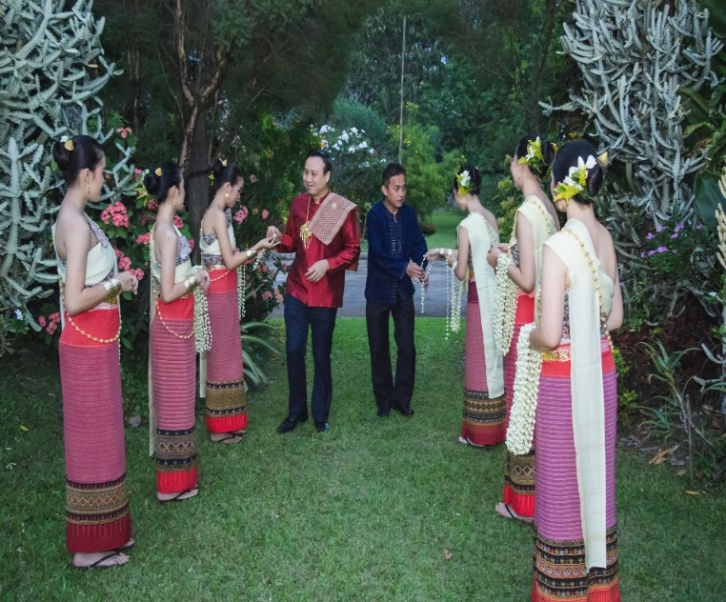
 | สาวงามต้อนรับคณะด้วยเครื่องดื่ม น้ำฝรั่งสด และ แมคคาเดเมียอบเกลือ ณ ลานประตูต้อนรับ | 1. ต้อนรับคณะหน้าที่ของไร่แม่ฟ้าหลวง
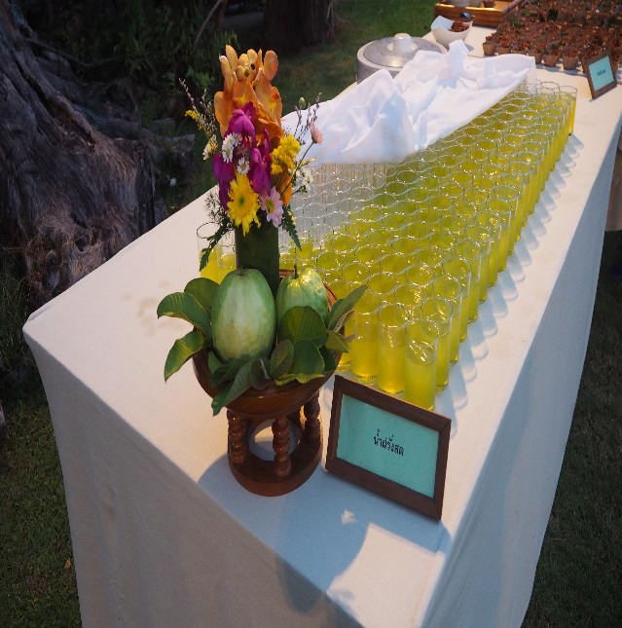
 |  | โดย อ.นคร พงษ์น้อย คุณ อรรถพล
 |  | พิธีกร กล่าวต้อนรับคณะ (โดย คุณ กนกวรรณ รชตธัญทิพย์ )
 |  | 2.เสิร์ฟเครื่องดื่มและอาหารว่าง ณ ลานต้อนรับ (ทีมงานไร่แม่ฟ้าหลวง)

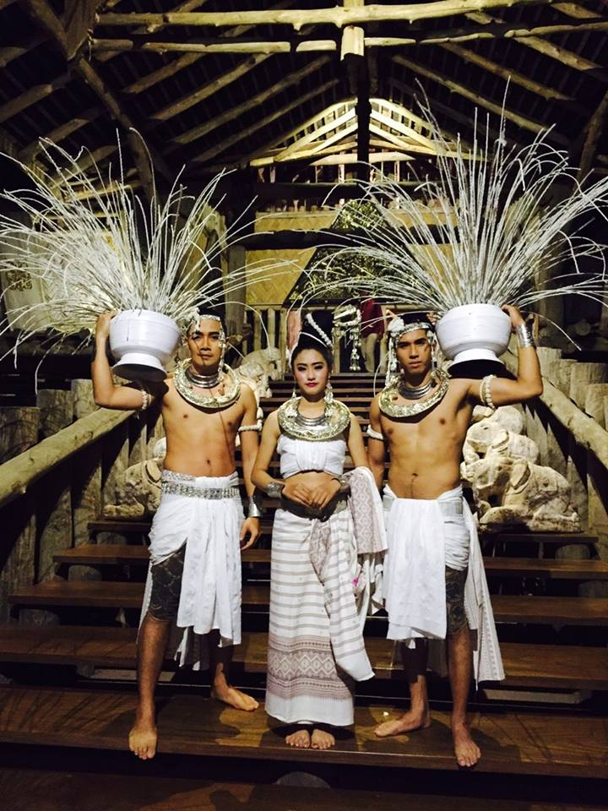
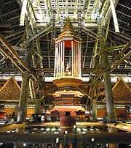
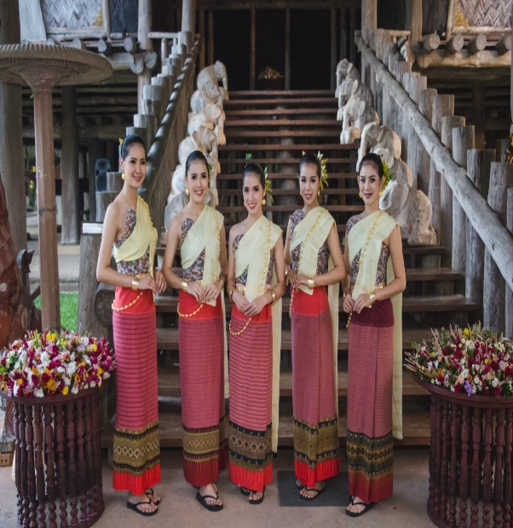
18.30 น. | ชมการแสดงต้อนรับ และขึ้นชมหอคำ นมัสการพระพร้าโต้ พระพุทธรูปไม้ ที่ใช้มีดพร้าแกะสลักเพียงเล่มเดียว | 3. สาวงาม นำคณะไปยังหอคำ (ไร่แม่ฟ้าหลวง)
 | อายุราว 325 ปี และชมศิลปวัตถุล้านนา เช่น สัตตภัณฑ์ ขันดอก ตุงกระด้าง และงานพุทธศิลป์ | 4.ชมการแสดง ชุด บูรณฆฎะ ตรงบันไดหอคำ (ไร่แม่ฟ้าหลวง)
 |  | 5.คุณอรรถพล นำคณะ ขึ้นชมหอคำ (ไร่แม่ฟ้าหลวง)
 |  | 6. คุณอรรถพล นำคณะ ถวายขันดอก ณ ลานพระรูปปั้นสมเด็จย่า
 |  | 7. ส่งตัวแทนจาก คณะ Tops 1 ท่าน นำถวายขันดอก (ตัวแทนTops)
 |  | 8. ชมการแสดง ชุด กลองสะบัดชัย จากทีม The Thais (ไร่แม่ฟ้าหลวง)

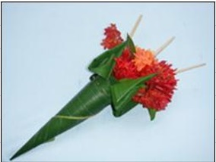
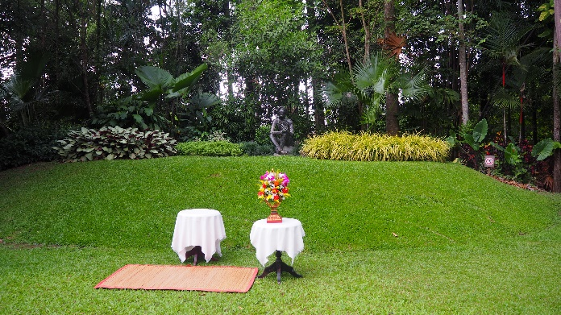
 |  | 9. พิธีกร เชิญแข็กทานอาหารแบบล้านนา กาดหมั้ว
 |  | 10. เสิร์ฟ ไวน์/ เสิร์ฟน้ำ (หน้าที่ เลอ เมอริเดียน)
19.00น. | เชิญคณะถวายขันดอกสักการะพระรูปปั้นสมเด็จย่า | 11. ซุ้มน้ำ (ทีมไร่แม่ฟ้าหลวง , เลอ เมอริเดียน) ร่วมกัน
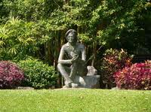
 |  | 12.ซุ้มยาดอง ซุ้มผลไม้ ซุ้มอาหารต่างๆ (ทีมไร่แม่ฟ้าหลวง)
 |  | 13.เชิญเซฟเอียนขึ้นเวที ณ เวลา 19.30 น. - 19.45 น. (เลอ เมอริเดียน)
 |  | 14. ชมการแสดง ชุด ฟ้อนกาสะลอง จาก The Thais (ทีมไร่แม่ฟ้าหลวง)
 |  | 15. คุณอรรถพล และสาวงาม นำคณะกลับไปยังลานต้อนรับ เพื่อ ชมการแสดง
 |  | 16. ชมการแสดงกลางน้ำ ชื่อ ชุด เทวาราตรี จาก The Thais (ทีมไร่แม่ฟ้าหลวง)
 |  | 17.คุณ อรรถพล และสาวงาม ส่งแข็กขึ้นรถกลับ ณ ลานต้อนรับ
19.10 น. | บริกรเสริฟไวน์ Welcome Drink Danzante DOC Prosecco Spumante Extra Dry (เสริฟช่วงที่ชมการแสดงต้อนรับ)
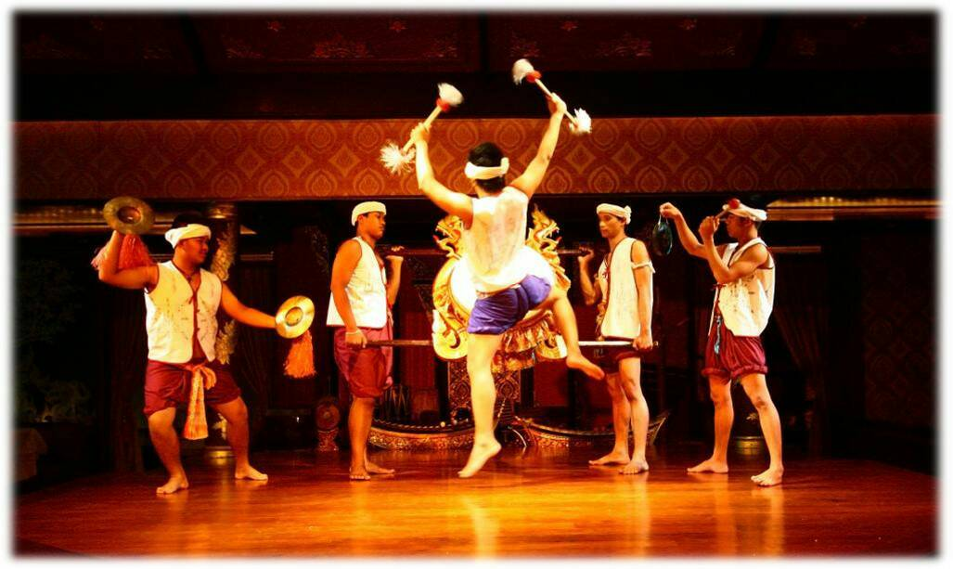
19.15 น. | ชมการแสดงชุดกลองสะบัดชัย

19.15 น. | เชิญแขกผู้มีเกียรติ ร่วมรับประทานอาหารแบบล้านนา สัมผัสบรรยากาศแบบกาดหมั้ว ณ.ลานพระรูปสมเด็จย่า
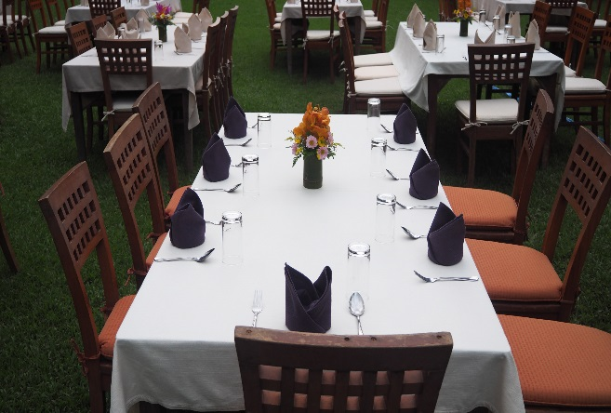
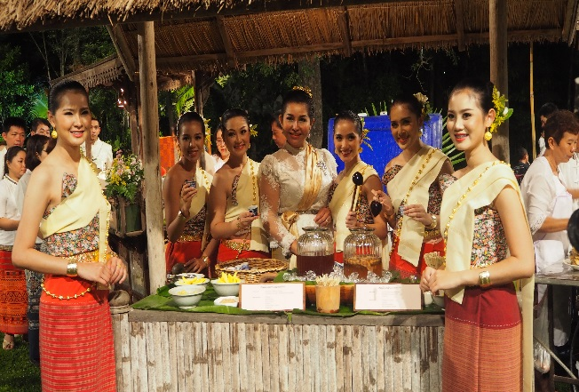
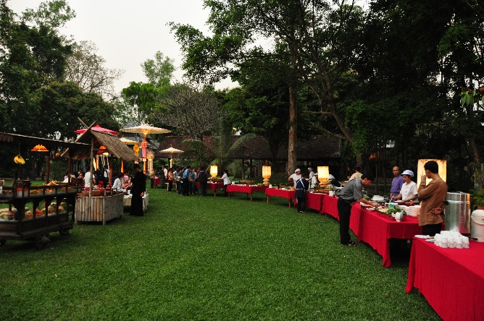

19.30 น.- 20.30 น. | อาหารเชฟเอียนออก Hung-Lay Shepherd's Pie ( Main Course) พิธีกรเชิญ เซฟเอียนขึ้นกล่าวบนเวที (ทั้งนี้ประสานกับทีมเชฟเพื่อรันคิวอีกที)
 | Wine Pairing Les Vins de Vienne Les Cranilles AOC Cotes du Rhone Rouge
 | อาหารเชฟเอียนออก Caramelized Asian Pear And Dates Cake (Dessert)
 | Wine Pairing Balthasar Ress Hattenheimer Rheingau Riesling Feinherb
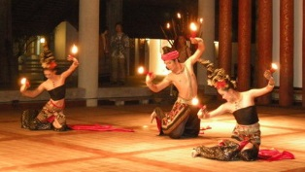
20.30 น. | ชมการแสดงระหว่างรับประทานอาหาร 1 ชุด ฟ้อนกาสะลอง
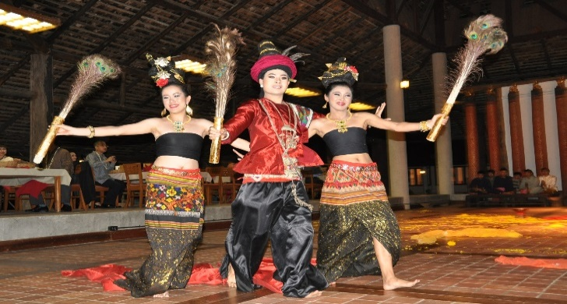
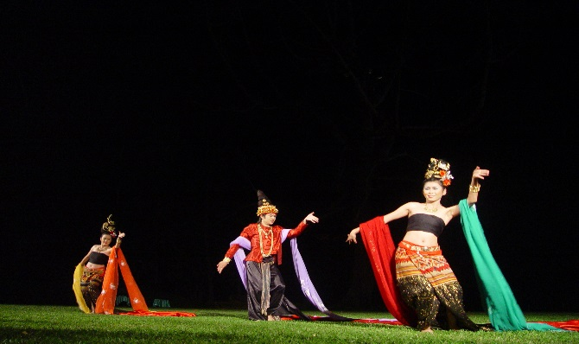

 | แขกผู้มีเกียรติ ร่วมรับประทานอาหารแบบล้านนา สัมผัสบรรยากาศแบบกาดหมั้ว (ต่อ) และพูดคุยความรู้สึกในการมาร่วมทริปครั้งนี้

21.00 น. | ชมการแสดงก่อนกลับ 1 ชุด เป็นการแสดงทางน้ำ ชุดเทวาราตรี
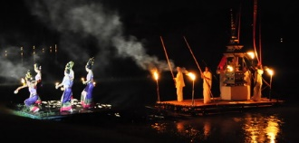

21.30 น. | คณะเดินทางกลับโดยสวัสดิภาพ

****ขอบคุณเจ้า****

 | อุทยานศิลปะวัฒนธรรมแม่ฟ้าหลวง เชียงราย

key visual
